화면 상세 설계
화면 상세 설계 : 화면이 구현될 것을 가정해서 설계하는 문서(화면캡쳐본)
문서번호 : 화면상세문서번호(DMS_SCR_001)
시스템명_화면상세설계(SCREEN)_넘버링
DMS_SCR_001
화면ID | DMS_SCR_001 |  | 화면명 | 전체 조회 화면(제목검색)
유스케이스ID
시퀀스 ID | SQ_QNA
화면유형 | 입출력 |  | 메뉴경로 | Qna Info - Qna
화면개요 | 전체 조회 화면(제목검색)
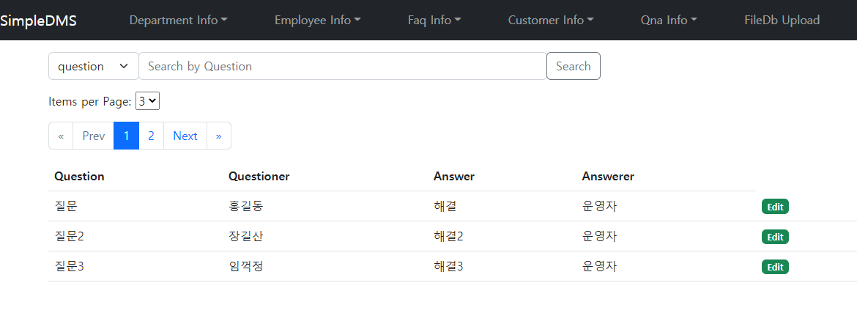

입출력항목
항목명 | 컨트롤명 | 타입및길이 | 속성 | Validation Check
질문번호 | QNO | 숫자
질문 | QUESTION | 문자열(255)
답변 | ANSWER | 문자열(255)
질문자 | QUESTIONER | 문자열(255)
답변자 | ANSWERER | 문자열(255)
삭제여부 | DELETE_YN | 문자열(255)
입력일시 | INSERT_TIME | 문자열(255)
수정일시 | UPDATE_TIME | 문자열(255)
삭제일시 | DELETE_TIME | 문자열(255)

ERD
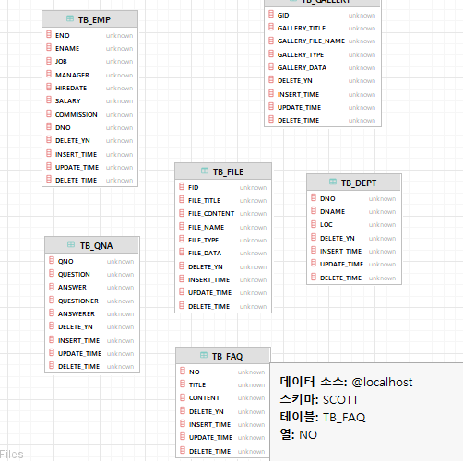
문서번호 : 아래
ERD : ERD
제안서에 erd 붙여넣고 여기는 불필요
DMS_ERD_001
시스템명 | DMS |  | 서브시스템명
단계명 | 설계 |  | 작성일자 | 2022-11-10 | 버전

ERD ID | DMS_ERD_001 | ERD 명 | TB_QNA, TB_EMP ERD

